Análisis1 5.1
SPRINT 5.2

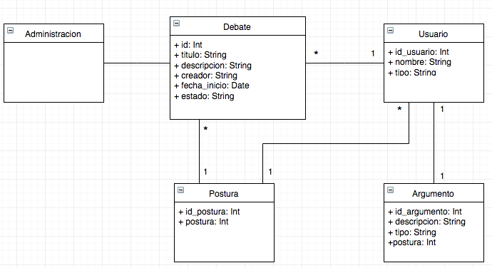
Caso de uso |  |  | Modelo Conceptual
Nombre | Mostrar estadísticas
Actores | Sistema, participante
Proposito | Mostrar las estadísticas de un debate
Resumen | Una vez que el participante ha definido su postura en el debate el sistema además de desplegar la información de este, mostrará la cantidad de personas que están a favor y en contra.
Precondicion | El participante tiene una postura
tipo | Primario, real
referencias cruzadas

Curso normal de los hechos
Acción de los actores |  | Respuesta del sistema
1. Este caso de uso comienza cuando el usuario define postura en un debate público abierto |  | 2. El sistema mostrará en cada sección de argumentos la cantidad de personas que están a favor y las que estan en contra

Cursos alternativos

Análisis1 5.2
SPRINT 5.2

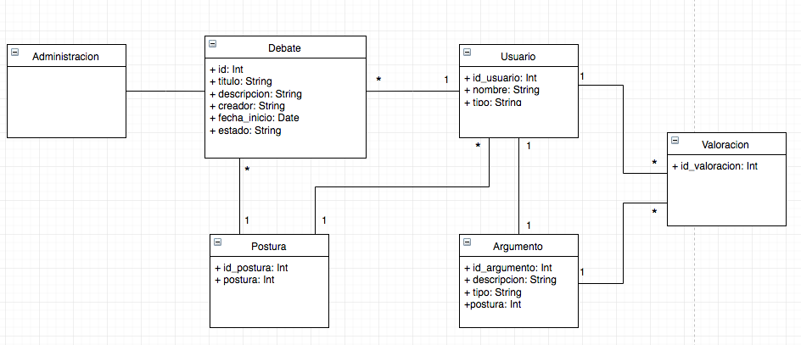
Caso de uso |  |  | Modelo Conceptual
Nombre | Valorar argumento
Actores | Participante
Proposito | darle una valoración a un argumento
Resumen | Una vez que el participante definió su postura en un debate determinado, en el listado de argumentos aparecerá, por cada uno, un botón de valoración. Si al participante le gusta uno o varios argumentos puede darle una valoración a través de este botón. El listado de argumentos va a estar ordenado desde el que tenga más valoraciones al que tenga menos.
Precondicion | El participante tiene una postura
tipo | Primario, real
referencias cruzadas

Curso normal de los hechos
Acción de los actores |  | Respuesta del sistema
1. Este caso de uso comienza cuando el usuario define postura en un debate público abierto |  | 2. El sistema habilitará la sección de argumentos del debate correspondiente a la postura antes seleccionada
3. El usuario oprime el botón de dar valoración |  | 4. El sistema guarda en la base de datos la valoración realizada por ese usuario, en dicho argumento de un debate en particular

Cursos alternativos

Análisis2 5.2
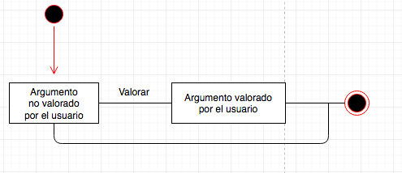
SPRINT 5.2
Contratos |  | Diagrama de Secuencia
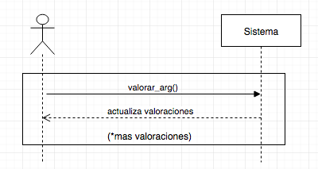
nombre | valorar_arg()
responsabilidades | registrar la valoracion de un argumento asociado al usuario
tipo | Sistema
referencias cruzadas
notas
excepciones
salida
precondiciones | el participante definió postura se conoce el id del usuario y del argumento
postcondiciones | (1) se creó la instancia Valoracion

 |  | Diagrama de Estados

